Содержание
Компания "Автоматические системы"
Московская обл., Люберецкий р-н пос.Красково, Егорьевское шоссе, д. 8 (ТЦ "Линейка)
Телефон: 772-3856
e-mail: vorota2005@mail.ru

РЕКОМЕНДОВАННЫЕ РОЗНИЧНЫЕ ЦЕНЫ ДЛЯ ДИЛЕРОВ ООО "АЛЮТЕХ-М" НА СЕКЦИОННЫЕ ВОРОТА "ALUTECH" |  |  |  |  |  | с 10 марта 2012 года

Внешний вид полотна секционых ворот "Alutech"

микроволна | ворота с ПО | гофр | филенка | "под дерево" | АЛПС | АЛП

Содержание

СЕКЦИОННЫЕ ГАРАЖНЫЕ ВОРОТА "ALUTECH"
1.1. Описание конструкции
1.2. Типы монтажа и монтажные размеры
1.3. Прайс-лист (тип панели: микроволна, L,M,S-гофр, "под дерево")
1.4. Прайс-лист на ворота серии "STANDARD" (тип полотна: микроволна, L,M,S-гофр, "под дерево")
1.5. Прайс-лист (тип панели: филенка)
1.6.Прайс-лист на калитку в фасаде с секционными воротами "ALUTECH"

СЕКЦИОННЫЕ ПРОМЫШЛЕННЫЕ ВОРОТА "ALUTECH"
2.1. Описание конструкции
2.2. Типы монтажа
2.3. Прайс-лист (тип панели: микроволна, S-гофр)
2.4. Прайс-лист (тип панели: "под дерево"- золотой дуб, темный дуб, вишня)
2.5. Прайс-лист на секционые промышленные ворота "ALUTECH": СЕРИЯ АЛПС (панорамные)
2.6. Прайс-лист на секционные промышленные ворота "ALUTECH": СЕРИЯ АЛП (панорамные)
2.7. Прайс-лист на секционные промышленные ворота "ALUTECH": Серия АЛПСО (одинарное остекление)
2.8. Прайс-лист на секционные промышленные ворота "ALUTECH": Серия АЛПО (одинарное остекление)

3 АВТОМАТИКА ДЛЯ СЕКЦИОННЫХ ВОРОТ "ALUTECH"**

4 ДОПОЛНИТЕЛЬНЫЕ АКСЕССУАРЫ ДЛЯ СЕКЦИОННЫХ ВОРОТ "ALUTECH". НАЦЕНКИ

* Полный ассортимент высокоскоростных ворот см. в прайс-листе "Ворота Albany"
** Полный ассортимент см. в прайс-листе "Автоматика"

1.2
СЕКЦИОННЫЕ ГАРАЖНЫЕ ВОРОТА "ALUTECH"
Типы монтажа и монтажные размеры
Типы монтажа гаражных секционных ворот
Гаражные секционные ворота "Alutech" имеют три типа монтжа: низкий, стандартный и высокий.
Тип монтажа гаражных ворот рекомендуется выбирать, исходя из имеющейся высоты перемычки (параметр Н), наличия калитки в полотне и вида управления воротами по указанным параметрам:

 | Тип ворот |  |  | Вид управления воротами |  |  |  |  | Высота перемычки Н, мм | Тип монтажа
 | Гаражные без калитки |  |  | ручное |  |  |  |  | от 100 до 210 | низкий
 |  |  |  | с помощью электропривода |  |  |  |  | от 125 до 210
 | Гаражные с калиткой |  |  | ручное |  |  |  |  | от 105 до 210
 |  |  |  | с помощью электропривода |  |  |  |  | от 130 до 210
 | Гаражные с калиткой и без нее |  |  | вне зависимости от вида управления |  |  |  |  | от 210 до 500 | стандартный

 | Гаражные с калиткой и без нее |  |  | вне зависимости от вида управления |  |  |  |  | от 900 до 1500 | высокий

Монтажные размеры
• Стандартный монтаж

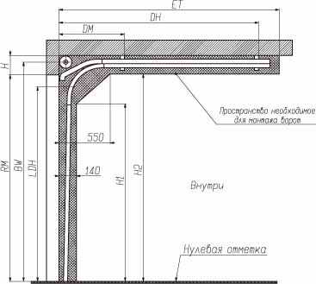
Параметр |  | Наименование |  |  |  |  | Расчетная формула и значение
Н, мм |  | Высота перемычки |  |  |  |  | min 210
ET, мм |  | Глубина вхождения ворот |  |  |  |  | RM+445
DM, мм |  | Координата точки подвешения |  |  |  |  | 700
H1, мм |  | Размер,ограничивающий рабочую зону |  |  |  |  | RM-270
H2, мм |  | Размер,ограничивающий рабочую зону |  |  |  |  | RM-5
BW, мм |  | Высота до оси вала |  |  |  |  | RM+144
LDH, мм |  | Высота проезда на свету (с калиткой/без калитки) |  |  |  |  | RM-120/RM-150 (вручную)
 |  |  |  |  |  |  | RM-25/RM-80 (с приводом)

Тип калитки* |  |  | высота порога, мм |  | ширина ворот (min), мм | высота ворот (min), мм |  | Максимальный размер гаражных ворот, мм

Стандартная |  |  | 168 |  | 1850 | 2135 |  | 5000х3085
С низким порогом |  |  | 90 |  | 1850 | 2430 |  | 4500х3085
* Данные для стандартного и низкого монтажа гаражных секционных ворот

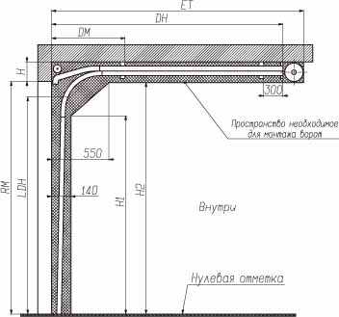
• Низкий монтаж

Параметр |  | Наименование |  |  |  |  | Расчетная формула и значение
Н, мм |  | Высота перемычки (с калиткой/без калитки) |  |  |  |  | min 100/min 105 (вручную)
 |  |  |  |  |  |  | min 125/min130 (с приводом)
ET, мм |  | Глубина вхождения ворот |  |  |  |  | RM+580
DM, мм |  | Координата точки подвешения |  |  |  |  | 700
H1, мм |  | Размер,ограничивающий рабочую зону |  |  |  |  | RM-435
H2, мм |  | Размер,ограничивающий рабочую зону |  |  |  |  | RM-95
LDH, мм |  | Высота проезда на свету (с калиткой/без калитки) |  |  |  |  | RM-170/RM-195 (вручную)
 |  |  |  |  |  |  | RM-100/RM-125 (с приводом)

• Высокий монтаж

Параметр |  | Наименование |  |  |  |  | Расчетная формула и значение
НL, мм |  | Расстояние от верха проема до ходовой планки |  |  |  |  | H-TF**

ET, мм |  | Глубина вхождения ворот |  |  |  |  | RM-HL+850
DH, мм |  | Координата точки подвешения |  |  |  |  | RM-HL+620
DM, мм |  | Координата точки подвешения |  |  |  |  | 1050
H1, мм |  | Размер,ограничивающий рабочую зону |  |  |  |  | RM+HL-455
H2, мм |  | Размер,ограничивающий рабочую зону |  |  |  |  | RM+HL-55
BW, мм |  | Высота до оси вала |  |  |  |  | RM+HL+160
**Минимальное расстояние от ходовой планки до потолка TF: 265 мм.

2.2.
СЕКЦИОННЫЕ ПРОМЫШЛЕННЫЕ ВОРОТА "ALUTECH"
Типы монтажа и монтажные размеры
Типы монтажа промышленных секционных ворот
Промышленные секционные ворота "Alutech" имеют 10 типов монтжа.
Тип монтажа гаражных ворот рекомендуется выбирать, исходя из имеющейся высоты перемычки (параметр Н) по указанным параметрам:

 | Высота перемычки Н, мм |  | Тип монтажа
 | от 275 до 410 |  | низкий
 | от 410 до 900 |  | стандартный
 | от 900 до RM+340 |  | высокий
 | свыше RM+340 |  | вертикальный

Монтажные размеры
• Стандартный монтаж |  |  |  |  | • Высокий монтаж с верхним расположением вала
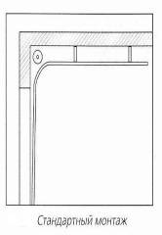
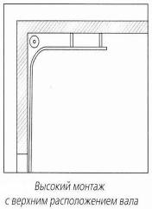
 |  | Высота проема RM, мм |  | Высота перемычки Н, мм | Высота проема RM, мм | Высота перемычки Н, мм

 |  | до 4000 |  | min 410 | до 5335 | min 900
 |  | от 4000 до 4500 |  | min 430
 |  | свыше 4500 |  | min 530

• Высокий монтаж с нижним расположением вала |  |  |  |  | • Вертикальный монтаж с верхним расположением вала
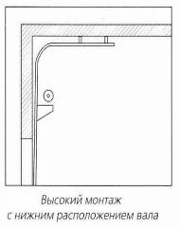
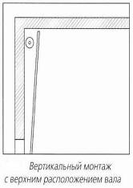
 |  | Ширина проема, мм |  | Высота перемычки Н, мм | Высота проема RM, мм | Высота перемычки Н, мм

 |  | до 5500 |  | min 1740 | до 5335 | min RM+340

• Вертикальный монтаж с нижним расположением вала |  |  |  |  | • Низкий монтаж
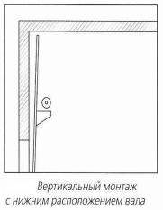
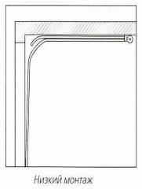
 |  | Ширина проема, мм |  | Высота перемычки Н, мм | Ширина проема, мм | Высота перемычки Н, мм

 |  | до 5500 |  | min RM+340 | до 5000 | min 275

• Наклонный монтаж |  |  |  |  | • Наклонный высокий монтаж с верхним расположением вала
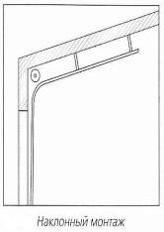
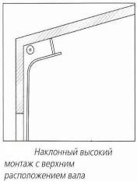
 |  | Высота проема RM, мм |  | Высота перемычки Н, мм | Высота проема RM, мм | Высота перемычки Н, мм

 |  | до 5335 |  | min 490 | до 5335 | min 900
 |  | исключение |  | min 600

• Наклонный высокий монтаж с верхним расположением вала |  |  |  |  | • Наклонный низкий монтаж
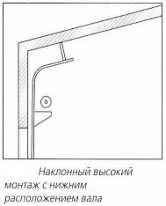
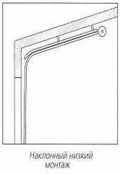
 |  | Ширина проема, мм |  | Высота перемычки Н, мм | Ширина проема, мм | Высота перемычки Н, мм

 |  | до 5500 |  | min 1795 | до 4875 | min 275

